Sheet1
加工指令表
订单编号 | PB070801 | 客户名称 | 王震（琳琅天666666）
交货日期 | 2019-07-09 | 文件名称 | 零件
制作工艺 | SLA | 打磨要求 | C | 业务员 | 周文水
数量 | 4 | 克数 | 209 | 编程人员
上机机号 |  | 下机时间 |  | 处理人员
打印材料 | 白色材料

注意 事项 | 打磨光滑 上午寄出

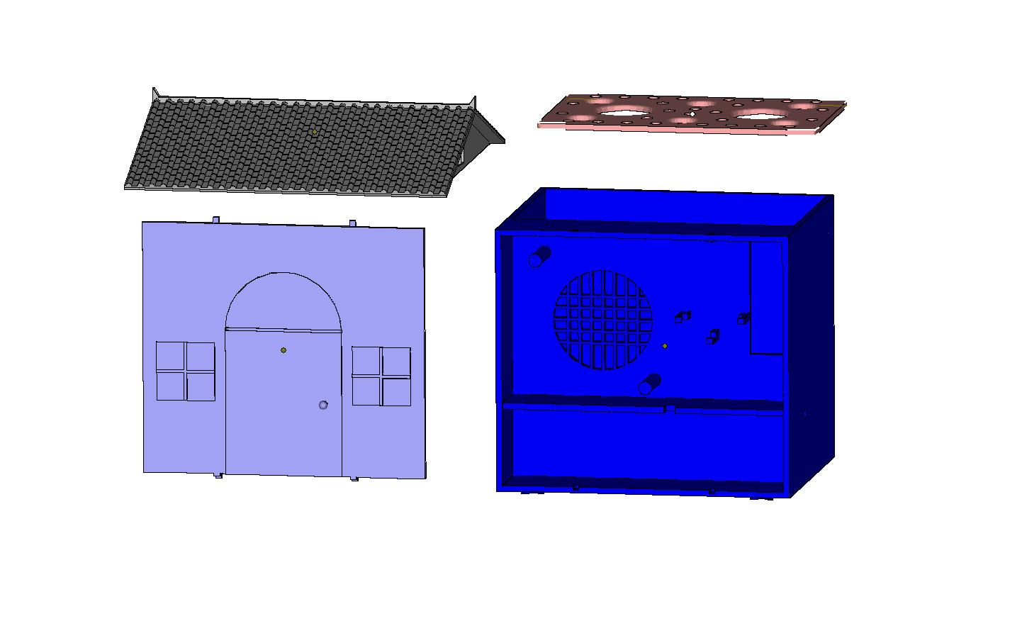

制表人： | 周文水 |  |  | 7/8/19

